Cablâge
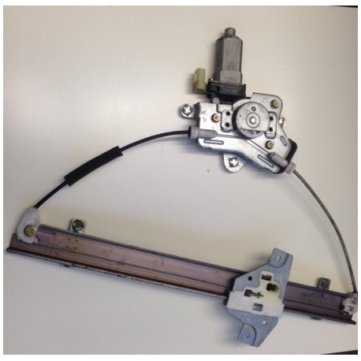
CR1000 |  |  |  |  |  |  |  |  |  |  |  |  |  |  | 12V |  | G |  |  |  |  |  |  | LI840 A

SE | 1 | 2 |  | 3 | 4 |  | 5 | 6 |  | 7 | 8 |  |  |  |  |  |  |  |  |  |  |  |  |  |  |  |  |  |  | H20 |  | CO2
DIFF | 1 |  |  | 2 |  |  | 3 |  |  | 4 |  |  |  |  |  |  |  |  |  |  |  |  |  | 12V | G |  |  |  |  | V2 | G | V1 | G
 | H | L | ₸ | H | L | ₸ | H | L | ₸ | H | L | ₸ | VX1 | ₸ | P1 | ₸ | P2 | ₸ |  |  |  |  |  | 1 | 2 | 3 | 4 | 5 | 6 | 7 | 8 | 9 | 10 | 11 | 12

SE | 9 | 10 |  | 11 | 12 |  | 13 | 14 |  | 15 | 16
DIFF | 5 |  |  | 6 |  |  | 7 |  |  | 8
 | H | L | ₸ | H | L | ₸ | H | L | ₸ | H | L | ₸ | VX2 | ₸ | VX3

 |  |  |  | SW |  |  | SDM
 | G | 5V | G | 12V | G | 12V | 12V | G | C1 | C2 | C3 | C4 | G | C5 | C6 | C7 | C8 | G |  |  |  |  | BATTERIE

 |  |  |  |  |  |  |  |  |  |  |  |  |  |  |  |  |  |  |  |  |  |  | + |  |  |  |  | -

POMPE |  |  |  | +
 |  |  |  | -

 |  |  |  |  |  |  |  |  |  |  |  |  |  |  |  |  | Borniers de raccordement (Domino, Wago)

 |  |  |  |  | SDM-CD16AC
C3 | C2 | C1 | G | 12V
 | 16 |  |  | 15 |  |  | 14 |  |  | 13 |  |  | 12 |  |  | 11 |  |  | 10 |  |  | 9 |  |  | 8 |  |  | 7 |  |  | 6 |  |  | 5 |  |  | 4 |  |  | 3 |  |  | 2 |  |  | 1
 | NC | NO | COM | NC | NO | COM | NC | NO | COM | NC | NO | COM | NC | NO | COM | NC | NO | COM | NC | NO | COM | NC | NO | COM | NC | NO | COM | NC | NO | COM | NC | NO | COM | NC | NO | COM | NC | NO | COM | NC | NO | COM | NC | NO | COM | NC | NO | COM

 | Fermeture couvercle |  |  |  |  |  |  |  |  |  |  |  | Ouverture couvercle |  |  |  |  |  |  |  |  |  |  |  | Module d'électrovannes de sortie |  |  |  |  |  |  |  |  |  |  |  | Module d'électrovannes d'entrée

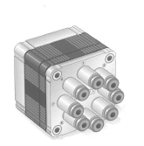
Moteur 4 |  |  |  |  |  | Moteur 3 |  |  |  |  |  | Moteur 2 |  |  |  |  |  |  | Moteur 1

Note
 |  |  |  | Exemple : |  | Port 9
 |  |  |  |  |  |  | NC
Matrix |  | Matrix 1 | Matrix 2 | Pont en H
Couleur | Voie | Air _In | Air_out |  |  | COM
 |  |  |  |  |  |  | NO
noir | G | Batt - | Batt -
marron | 1 | COM 1 | COM 5
Motor
rouge | 2 | COM 2 | COM 6 |  |  |  |  | + | Battery
orange | 3 | COM 3 | COM 7 |  |  | SDM-CD16AC |  | -
jaune | 4 | COM 4 | COM 8
vert | 5 | not used | not used
bleu | 6 | not used | not used
violet | 7 | not used | not used
gris | 8 | not used | not used |  |  | Port 13
 |  |  |  |  |  |  | NC

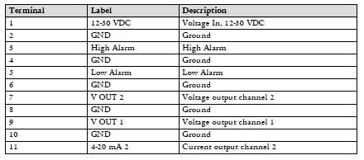
 |  |  |  |  |  | COM
 |  |  |  |  |  |  | NO

 |  |  |  | Attention : le port 9 du SDM doit être connecté avec le port 13, tout comme le port 10 avec le 14, le port 11 avec le 15 et le port 12 avec le 16

 |  |  |  | Copper-constantan probes | 1 | Diff 1
 |  |  |  |  | 2 | Diff 2
 |  |  |  |  | 3 | Diff 3
 |  |  |  |  | 4 | Diff4
 |  | Diff 8 in CR1000 ; output 9-10 (CO2) in Li_840
 |  | Diff 7 in CR1000 ; output 7-8(H2O) in Li_840 |  | TDR CS616 | 1 | C4 | SE 9
 |  |  |  |  | 2 | C5 | SE 10
 |  |  |  |  | 3 | C6 | SE 11
 |  |  |  |  | 4 | C7 | SE 12

